例題5.2 メタン理論燃焼温度
 |  |  | T0 | T2 | Cp at T2 | Cp=a+bT+cT^2+dT^3 ( Cp[J/(mol-K)] Tin [K]) |  |  |  | ∫Cpdt | n | ΔH=n∫Cpdt
 |  |  | [℃] | [℃] | [J/(mol-K)] | a | b | c | d | [J/mol] | [mol] | [kJ]
生成物 | 二酸化炭素 | CO2 | 25 | 2055.5 | 61.09 | 24.87 | 4.955E-02 | -2.403E-05 | 4.050E-09 | 111472 | 1 | 111.47
 | 水蒸気 | H2O | 25 | 2055.5 | 51.79 | 29.73 | 1.020E-02 | 2.439E-06 | -1.181E-09 | 89133 | 2 | 178.27
 | 窒素 | N2 | 25 | 2055.5 | 36.69 | 26.52 | 7.226E-03 | -1.038E-06 | -8.170E-11 | 68160 | 7.52 | 512.56
25 | -802.3
200 | -744.96
400 | -675.7
600 | -602.88
800 | -526.86
1000 | -448.04
1200 | -366.77
1400 | -283.45
1600 | -198.39
1800 | -111.95
2000 | -24.45
2055.5 | 0
 |  |  |  |  |  |  |  |  |  |  |  | 802.30

25 | -802.3
200 | -744.96
400 | -675.7
600 | -602.88
800 | -526.86
1000 | -448.04
1200 | -366.77
1400 | -283.45
1600 | -198.39
1800 | -111.95
2000 | -24.45
2055.5 | 0

理論燃焼温度資料
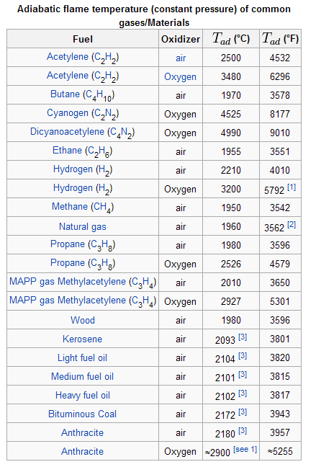
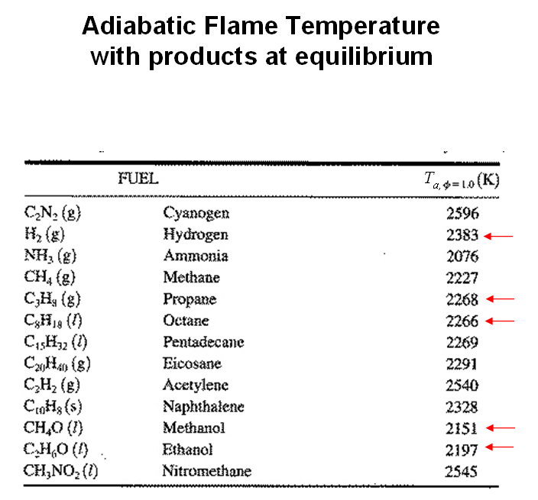
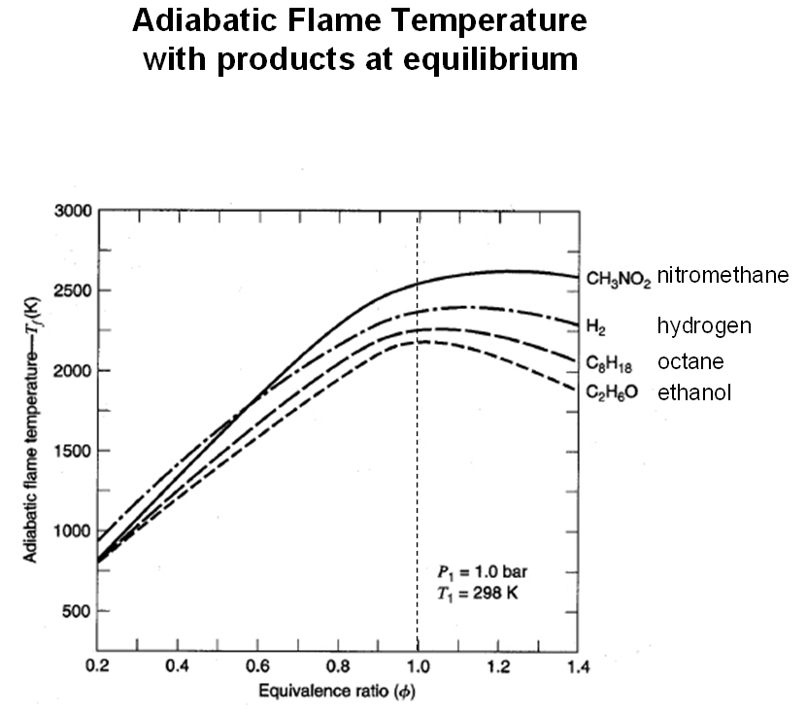
A.L. Myers and W.D. Seider: Introduction to Chemical Engineering and Computer Calculations, Prentice-Hall (1976)

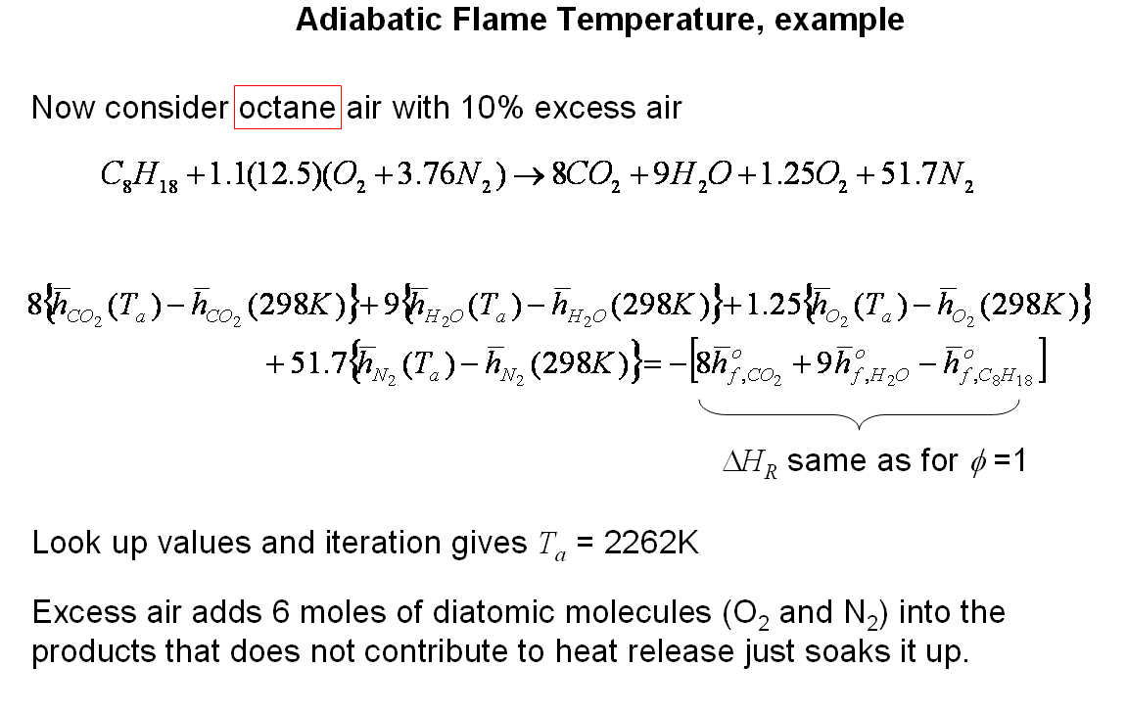
炭化水素の断熱火炎温度
 | 計算値 |  | 実測値
 | K | ℃ | K | ℃
H2 | 2530 | 2257 | 2318 | 2045
CH4 | 2328 | 2055 | 2148 | 1875
C2H6 | 2382 | 2109 | 2168 | 1895
C2H4 | 2566 | 2293 | 2248 | 1975
C2H2 | 2905 | 2632 | 2600 | 2327
n-C3H8 | 2395 | 2122 | 2200 | 1927
n-C4H10 | 2400 | 2127 | 2168 | 1895

飽和炭化水素の断熱火炎温度は炭素数により増加する
不飽和度が大きいと火炎温度が増加する
実測が低いのは主に燃焼生成物の部分解離による 例えばCO2→CO+(1/2)O2

例題5.3 メタン過剰空気を含む理論燃焼温度
 |  |  |  |  |  |  |  |  |  | 理論酸素= | 2 | mol | COCO<ReacCH4>
 |  |  |  |  |  |  |  |  |  | 過剰空気率= | 0.3 |  |  | 反応物 |  |  | 生成物
 |  |  | T1 | T2 | Cp at T2 |  |  |  |  | ∫Cpdt | n | ΔH=n∫Cpdt | 過剰空気率 | 空気mol | CH4 | O2 | O2 | N2 | 燃焼温度℃
 |  |  | [°C] | [°C] | [J/(mol-K)] | a | b | c | d | [J/mol] | [mol] | [kJ] | 0 | 9.524 | 1 | 2 | 0 | 7.524 | 2066.5
生成物 | 二酸化炭素 | CO2 | 25 | 1691.8 | 60.2 | 24.9 | 4.95E-02 | -2.40E-05 | 4.05E-09 | 89430 | 1 | 89.4 | 0.2 | 11.429 | 1 | 2.4 | 0.4 | 9.029 | 1801.2
 | 水蒸気 | H2O | 25 | 1691.8 | 50.2 | 29.7 | 1.02E-02 | 2.44E-06 | -1.18E-09 | 70534 | 2 | 141.1 | 0.3 |  |  |  |  |  | 1694.5
 | 窒素 | N2 | 25 | 1691.8 | 36.1 | 26.5 | 7.23E-03 | -1.04E-06 | -8.17E-11 | 54909 | 9.781 | 537.1 | 0.4 | 13.333 | 1 | 2.8 | 0.8 | 10.533 | 1600.5
 | 酸素 | O2 | 25 | 1691.8 | 37.7 | 24.9 | 1.60E-02 | -7.26E-06 | 1.25E-09 | 57891 | 0.600 | 34.7 | 0.6 | 15.238 | 1 | 3.2 | 1.2 | 12.038 | 1442.4
 |  |  |  |  |  |  |  |  |  |  |  | 802.3 | 0.8 | 17.143 | 1 | 3.6 | 1.6 | 13.543 | 1314.2
 |  |  |  |  |  |  |  |  |  |  |  |  | 1 | 19.048 | 1 | 4 | 2 | 15.048 | 1207.9
 | メタン | CH4 | 25 | 1691.8 | 82.1 | 19.3 | 5.21E-02 | 1.20E-05 | -1.13E-08 | 118417

 |  |  |  | 過剰空気率
 |  |  |  |  | 理論燃焼温度
 |  |  |  |  | ℃
 |  |  |  | 0 | 2055
 |  |  |  | 0.1 | 1916.7
 |  |  |  | 0.2 | 1797
 |  |  |  | 0.3 | 1691.8
 |  |  |  | 0.4 | 1598
 |  |  |  | 0.5 | 1516
 |  |  |  | 0.6 | 1441.6
 |  |  |  | 0.7 | 1374.5
 |  |  |  | 0.8 | 1313.6
 |  |  |  | 0.9 | 1258.1
 |  |  |  | 1 | 1207.2

 |  |  |  | -0.01 | 2051.6
 |  |  |  | -0.05 | 2037.8
 |  |  |  | -0.1 | 2018.9
 |  |  |  | -0.2 | 1975.4
 |  |  |  | -0.3 | 1922
 |  |  |  | -0.4 | 1855
 |  |  |  | -0.5 | 1770

0 | 2055
0.3 | 1691.8

